Datos personales
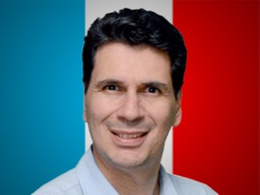

Nombres: | Pedro Renán
Apellidos: | Palacios Ullauri
Facebook: | https://www.facebook.com/PedroPalaciosU/
Twitter: | @pedropalaciosu
Descripción: | Candidato a la Alcaldía de Cuenca

